2023_02_data
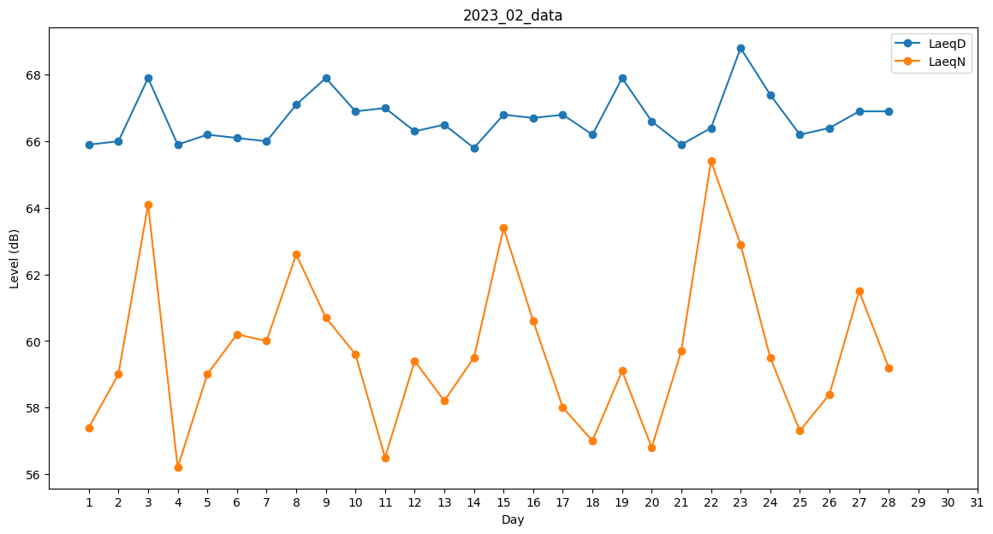
Day | LaeqD | LaeqN
1 | 65.9 | 57.4
2 | 66 | 59
3 | 67.9 | 64.1
4 | 65.9 | 56.2
5 | 66.2 | 59
6 | 66.1 | 60.2
7 | 66 | 60
8 | 67.1 | 62.6
9 | 67.9 | 60.7
10 | 66.9 | 59.6
11 | 67 | 56.5
12 | 66.3 | 59.4
13 | 66.5 | 58.2
14 | 65.8 | 59.5
15 | 66.8 | 63.4
16 | 66.7 | 60.6
17 | 66.8 | 58
18 | 66.2 | 57
19 | 67.9 | 59.1
20 | 66.6 | 56.8
21 | 65.9 | 59.7
22 | 66.4 | 65.4
23 | 68.8 | 62.9
24 | 67.4 | 59.5
25 | 66.2 | 57.3
26 | 66.4 | 58.4
27 | 66.9 | 61.5
28 | 66.9 | 59.2

